Einführung
Ü Einführung Û

Direkt zur Gratisversion der BCG-Matrix
(Registerwechsel, siehe links unten)

Tipps und Tricks zur BCG-Matrix
Unter dem nachfolgendem Link (einfach drauf klicken) findest du viele hilfreiche Tipps und Tricks,
als Text und als Video, wie du am bestem mit dem Tool arbeitest.
www.meinevorlagen.com/management-und-marketing/bcg-matrix
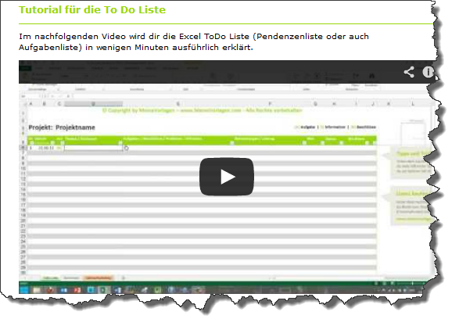
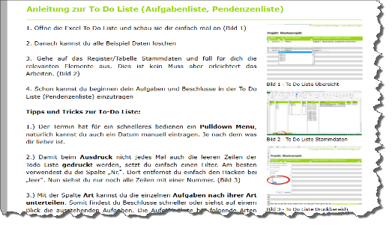

Vollversion erwerben:
Ist deine Kreativität mit der Gratisversion zu fest eingeschränkt? Dann kannst du unter dem nach-
folgendem Link (einfach drauf klicken) für wenige Euros die Vollversion erwertben.
www.meinevorlagen.com/shop (Shop >> Lizenz Silber SI-1### >> To Do Liste)

OnlineShop

Vorteile Vollversion:
Keinen Blattschutz und keinerlei Einschränkungen
Unbegrenzt Zellen einfügen & löschen
Keine Copyright Begrenzungen! Du kannst alle www.MeineVorlagen.com Schriftzüge entfernen
Keine Hologramme in Diagrammen
Du kannst bis zu 11 Geschäftsfelder vergleichen

BCG-Matrix
Druck: 23.03.14 um 09.14

Musterfirma
Erstellt von: Hans Muster

Tipps zur BCG-Matrix:
Hast du die nötigen Zahlen bereit, ist es ein Kinderspiel die BCG-Matrix auszufüllen. Einfach folgender massen vorgehen:
1) Segmente eintragen
2) Dein jeweiliger Umsatz eintragen
3) Marktwachstum in Prozent angeben
4) Dein Marktanteil eintragen
5) Der Marktanteil deines stärksten Mitbewerber
6) Der Relative Marktanteil wird automatisch berechnet.
Schon hast du die BCG-Matrix ausgefühlt.
Brauchst du mehr Informationen über die BCG-Matrix, dann findest du diese unter folgendem Link: http://de.wikipedia.org/wiki/BCG-Matrix.
© Copyright by MeineVorlagen – www.MeineVorlagen.com - Alle Rechte vorbehalten

Segment | Umsatz | Marktwachstum % | Eigener Marktanteil | Marktanteil stärkster Wettbewerber | Relativer Marktanteil
Segment A | 120 | -5.0% | 25.0% | 25.0% | 1.00
Segment B | 230 | 10.0% | 15.0% | 30.0% | 0.50
Segment C | 200 | 12.0% | 12.0% | 12.0% | 1.00 | Nicht Löschen:
Segment D | 180 | -12.0% | 12.0% | 10.0% | 1.20 | 0.12 | -0.12 | 0.12
Segment E | 80 | -10.0% | 1.0% | 5.0% | 0.20 | -0.12 | 0.12 | -0.12
© Copyright by MeineVorlagen – www.MeineVorlagen.com - Alle Rechte vorbehalten

Ü Einführung Û

Möchten du alle Rechte an diesem Dokument erlangen? Dann gehe auf www.meinevorlagen.com/shop und erwerben für wenige Euro eine Lizenz. (SI-1005).

© Copyright by MeineVorlagen – www.MeineVorlagen.com - Alle Rechte vorbehalten

BCG Diagramm
 | Segment A |  | Segment B |  | Segment C |  | Segment D |  | Segment E
1.00 | -5.0% | 0.50 | 10.0% | 1.00 | 12.0% | 1.20 | -12.0% | 0.20 | -10.0%

